Infos Protocole
...
Retrait éponges le 09/05/23 à 9h15
Intro des béliers vasecto le 09/05/23 à 11h

Si IA à 53h début chaleurs entre 3h15 le 10/05/23 et 14h15 le 11/05/23
Si IA à 55h début chaleurs entre 5h15 le 10/05/23 et 16h15 le 11/05/23
Si IA à 60h début chaleurs entre 10h15 le 10/05/23 et 21h15 le 11/05/23

Age (en années); Lact_tot =Production laitière totale(L) ; MB_EM= Intervalle mise bas/effet mâle(jours); Ctl3= Contrôle laitier3 (en ml)

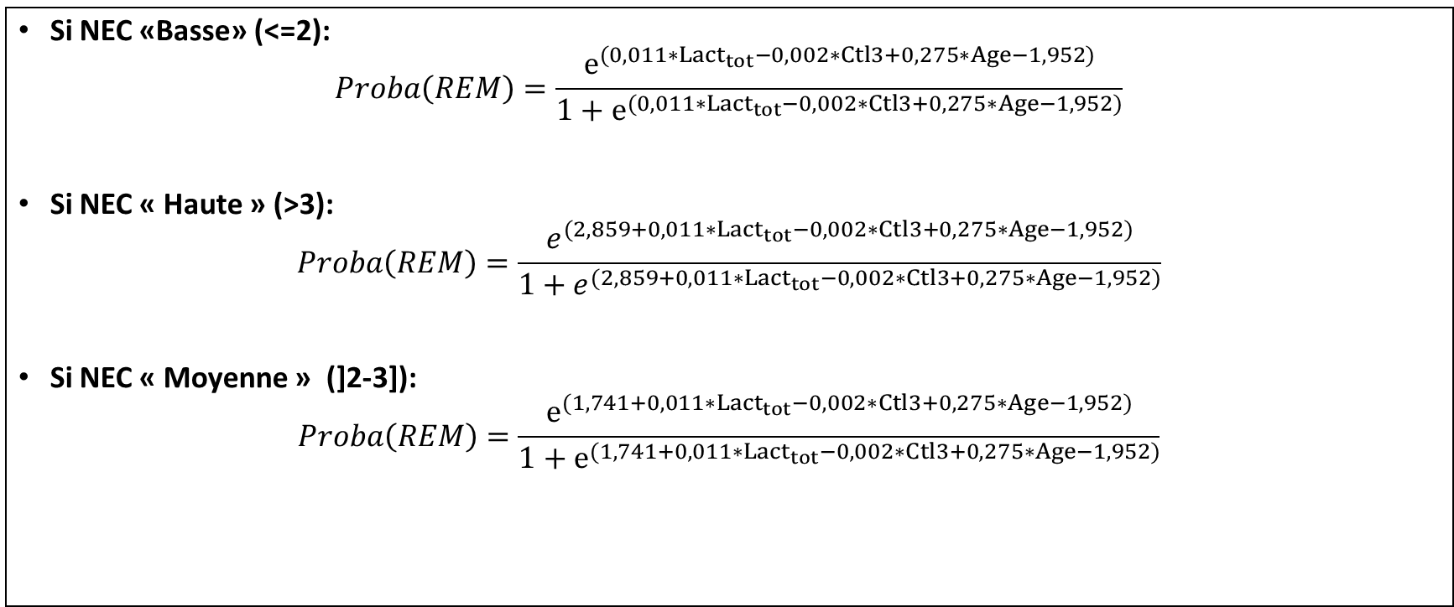

Si NEC «Basse» (<=2):
𝑃𝑟𝑜𝑏𝑎(𝐶𝑦𝑐𝑙𝑖𝑞𝑢𝑒)=𝑒^((0,102∗Age+0,007∗〖𝑳𝒂𝒄𝒕〗_𝒕𝒐𝒕−0,001∗𝐂𝐭𝐥𝟑+0,008〖∗𝑴𝑩〗_𝑬𝑴−2,723))/(1+𝑒^((0,102∗Age+0,007∗〖𝑳𝒂𝒄𝒕〗_𝒕𝒐𝒕−0,001∗𝐂𝐭𝐥𝟑+0,008〖∗𝑴𝑩〗_𝑬𝑴−2,723)) )
Si NEC « Haute » (>3):
𝑃𝑟𝑜𝑏𝑎(𝐶𝑦𝑐𝑙𝑖𝑞𝑢𝑒)=𝑒^((1,204+0,102∗Age+0,007∗〖𝑳𝒂𝒄𝒕〗_𝒕𝒐𝒕−0,001∗𝐂𝐭𝐥𝟑+0,008〖∗𝑴𝑩〗_𝑬𝑴−2,723))/(1+𝑒^((1,204+0,102∗Age+0,007∗〖𝑳𝒂𝒄𝒕〗_𝒕𝒐𝒕−0,001∗𝐂𝐭𝐥𝟑+0,008〖∗𝑴𝑩〗_𝑬𝑴−2,723)) )
Si NEC « Moyenne » (]2-3]):
𝑃𝑟𝑜𝑏𝑎(𝐶𝑦𝑐𝑙𝑖𝑞𝑢𝑒)=𝑒^((0,585+0,102∗Age+0,007∗〖𝑳𝒂𝒄𝒕〗_𝒕𝒐𝒕−0,001∗𝐂𝐭𝐥𝟑+0,008〖∗𝑴𝑩〗_𝑬𝑴−2,723))/(1+𝑒^((0,585+0,102∗Age+0,007∗〖𝑳𝒂𝒄𝒕〗_𝒕𝒐𝒕−0,001∗𝐂𝐭𝐥𝟑+0,008〖∗𝑴𝑩〗_𝑬𝑴−2,723)) )

Data Béliers
Activité des béliers pendant l'effet mâle (La Cazotte 2023)
Activité des béliers pendant le retour (La Cazotte 2023)

Activité des béliers (La Cazotte 2023)
Effet bélier
REtour
IA

Data lots
Activité des béliers pendant l'effet mâle par lot (La Cazotte 2023)
Activité des béliers pendant la lutte par lot (La Cazotte 2023)

Activité des béliers par lot (La Cazotte 2023)

Data détecteurs All
Brebis chevauchées (La Cazotte 2023)
TIME | N° W brebis | N° ordre brebis | N° ordre brebis | Nb Chev cumules Brebis
2 | 15 | 1 | 1 | 1
1 | 15 | 1 | 1 | 2
2 | 51 | 2 | 2 | 1
2 | 51 | 2 | 2 | 1
1 | 51 | 2 | 2 | 2
2 | 51 | 2 | 2 | 3
1 | 51 | 2 | 2 | 4
3 | 51 | 2 | 2 | 5
1 | 51 | 2 | 2 | 6
2 | 51 | 2 | 2 | 7
1 | 51 | 2 | 2 | 8
1 | 51 | 2 | 2 | 9
2 | 51 | 2 | 2 | 10
2 | 51 | 2 | 2 | 11
2 | 51 | 2 | 2 | 12
2 | 51 | 2 | 2 | 13
1 | 51 | 2 | 2 | 14
2 | 51 | 2 | 2 | 15
3 | 51 | 2 | 2 | 16
2 | 51 | 2 | 2 | 17
3 | 51 | 2 | 2 | 18
1 | 51 | 2 | 2 | 19
1 | 51 | 2 | 2 | 20
3 | 51 | 2 | 2 | 21
2 | 51 | 2 | 2 | 22
0 | 51 | 2 | 2 | 23
2 | 51 | 2 | 2 | 24
2 | 51 | 2 | 2 | 25
0 | 21 | 3 | 3 | 1
1 | 21 | 3 | 3 | 2
4 | 21 | 3 | 3 | 3
2 | 21 | 3 | 3 | 4
5 | 21 | 3 | 3 | 5
0 | 21 | 3 | 3 | 6
2 | 21 | 3 | 3 | 7
1 | 21 | 3 | 3 | 8
1 | 21 | 3 | 3 | 9
1 | 21 | 3 | 3 | 10
1 | 21 | 3 | 3 | 11
2 | 21 | 3 | 3 | 12
2 | 21 | 3 | 3 | 13
2 | 21 | 3 | 3 | 14
1 | 21 | 3 | 3 | 15
0 | 21 | 3 | 3 | 16
0 | 21 | 3 | 3 | 17 | Rond= lot SR 1/10, Triangle = lot SR 1/25, rouge= pleine de l'IA, gris = pleine du retour, blanc= vide, orange= morte
2 | 21 | 3 | 3 | 18
1 | 21 | 3 | 3 | 19 | Dans le lot 1/10, 45 brebis /50 vues pendant la période d'effet mâle et 32/50 dans le lot 1/25 | Dans le lot 1/10, 37 brebis /50 vues pendant la période de lutte et 26/50 dans le lot 1/25
1 | 21 | 3 | 3 | 20 | De 1 à 156 chev/brebis sur une periode de 14j pour le lot 1/10 | De 1 à 104 chev/brebis sur une periode de 22j pour le lot 1/10
0 | 21 | 3 | 3 | 21 | De 1 à 68 chev/brebis sur une periode de 14j pour le lot 1/25 | De 1 à 102 chev/brebis sur une periode de 22j pour le lot 1/25
1 | 21 | 3 | 3 | 22
Brebis chevauchées: lot SR 1/10 (La Cazotte 2023)
1 | 21 | 3 | 3 | 23
2 | 21 | 3 | 3 | 24
0 | 21 | 3 | 3 | 25
0 | 21 | 3 | 3 | 26
1 | 21 | 3 | 3 | 27
2 | 21 | 3 | 3 | 28
2 | 21 | 3 | 3 | 29
1 | 21 | 3 | 3 | 30
2 | 21 | 3 | 3 | 31
2 | 21 | 3 | 3 | 32
2 | 21 | 3 | 3 | 33
0 | 21 | 3 | 3 | 34
2 | 21 | 3 | 3 | 35
2 | 21 | 3 | 3 | 36
0 | 21 | 3 | 3 | 37
2 | 21 | 3 | 3 | 38
2 | 21 | 3 | 3 | 39
1 | 21 | 3 | 3 | 40
2 | 21 | 3 | 3 | 41
1 | 21 | 3 | 3 | 42
3 | 21 | 3 | 3 | 43
2 | 21 | 3 | 3 | 44
2 | 21 | 3 | 3 | 45
2 | 21 | 3 | 3 | 46
1 | 21 | 3 | 3 | 47
13 | 21 | 3 | 3 | 48
1 | 21 | 3 | 3 | 49
7 | 21 | 3 | 3 | 50
1 | 21 | 3 | 3 | 51
0 | 21 | 3 | 3 | 52
3 | 21 | 3 | 3 | 53
2 | 21 | 3 | 3 | 54
1 | 21 | 3 | 3 | 55
1 | 21 | 3 | 3 | 56
4 | 21 | 3 | 3 | 57
1 | 21 | 3 | 3 | 58
1 | 21 | 3 | 3 | 59
1 | 21 | 3 | 3 | 60
2 | 21 | 3 | 3 | 61
1 | 21 | 3 | 3 | 62
3 | 21 | 3 | 3 | 63
0 | 21 | 3 | 3 | 64
1 | 21 | 3 | 3 | 65
1 | 21 | 3 | 3 | 66
Brebis chevauchées: lot SR 1/25 (La Cazotte 2023)
1 | 21 | 3 | 3 | 67
1 | 21 | 3 | 3 | 68
0 | 21 | 3 | 3 | 69
1 | 21 | 3 | 3 | 70
0 | 21 | 3 | 3 | 71
2 | 21 | 3 | 3 | 72
1 | 21 | 3 | 3 | 73
1 | 21 | 3 | 3 | 74
2 | 21 | 3 | 3 | 75
1 | 21 | 3 | 3 | 76
1 | 21 | 3 | 3 | 77
2 | 21 | 3 | 3 | 78
1 | 21 | 3 | 3 | 79
3 | 21 | 3 | 3 | 80
2 | 21 | 3 | 3 | 81
0 | 21 | 3 | 3 | 82
2 | 21 | 3 | 3 | 83
0 | 21 | 3 | 3 | 84
4 | 21 | 3 | 3 | 85
4 | 21 | 3 | 3 | 86
2 | 43 | 4 | 4 | 1
2 | 43 | 4 | 4 | 2
2 | 43 | 4 | 4 | 3
2 | 43 | 4 | 4 | 4
1 | 43 | 4 | 4 | 5
2 | 43 | 4 | 4 | 6
1 | 43 | 4 | 4 | 7
2 | 43 | 4 | 4 | 8
2 | 43 | 4 | 4 | 9
1 | 43 | 4 | 4 | 10
2 | 43 | 4 | 4 | 11
1 | 43 | 4 | 4 | 12
2 | 43 | 4 | 4 | 13
0 | 43 | 4 | 4 | 14
2 | 43 | 4 | 4 | 15
2 | 43 | 4 | 4 | 16
2 | 43 | 4 | 4 | 17
0 | 43 | 4 | 4 | 18
2 | 43 | 4 | 4 | 19
0 | 43 | 4 | 4 | 20
1 | 43 | 4 | 4 | 21
1 | 43 | 4 | 4 | 22
1 | 43 | 4 | 4 | 23
1 | 43 | 4 | 4 | 24
1 | 43 | 4 | 4 | 25
1 | 38 | 5 | 5 | 1
1 | 38 | 5 | 5 | 2
1 | 38 | 5 | 5 | 3
1 | 39 | 6 | 6 | 1
1 | 39 | 6 | 6 | 2
3 | 39 | 6 | 6 | 3
0 | 39 | 6 | 6 | 4
3 | 39 | 6 | 6 | 5
3 | 39 | 6 | 6 | 6
...

